Lista de Chequeo Req 01-26
SENA - REGIONAL ANTIOQUIA
Centro de Servicio y Gestión Empresarial
Lista de Chequeo - Cuarto Avance REACT - FASTAPI
1. DATOS DEL APRENDIZ Y DEL PROGRAMA
Nombre del Aprendiz: |  | Tomas Cardona Hincapie | Fecha de Presentación: | 10/09/2026
Documento de Identidad: |  | 1025654102 | Ficha de Caracterización: | 3406211
Programa de Formación: |  | ADSO (Análisis y Desarrollo de Software) | Trimestre / Ambiente: | 03 / 702
Competencia: |  | React | Instructor: | Jhan Hader Muñoz
2. INDICADORES DE AVANCE Y CALIFICACIÓN
Total Requerimientos: | 26 | Requerimientos Cumplidos: | % de Avance de Proyecto: | 100.0%
Estado de Avance: |  | COMPLETO | Valoración Final Instructor: | Aprobado / No Aprobado
3. LISTA DE CHEQUEO - REQUERIMIENTOS DETALLADOS DEL ENTREGABLE (01 AL 26)
No. | Requerimiento | Detalle / Criterio de Aceptación | Espacio para Evidencia / Captura de Pantalla | Observaciones del Aprendiz / Notas de Entrega
REQ-01 | Arquitectura Tecnológica | Integración Full Stack: Frontend React + Vite consumiendo endpoints FastAPI en formato JSON mediante fetch, Axios u otra librería. Conexión Backend a Base de Datos relacional SQL. | 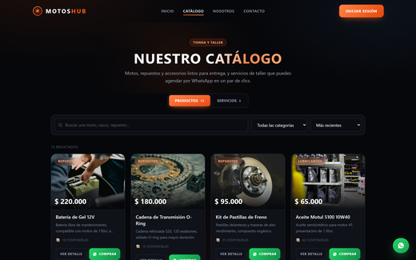 | Frontend React + Vite (puerto 5173) consume la API de FastAPI (puerto 8000) en formato JSON mediante fetch, desde el cliente centralizado frontend/src/utils/api.js. FastAPI se conecta a MySQL con SQLAlchemy.
REQ-02 | Carpeta Backend con FastAPI | Organización clara del proyecto separando Frontend y Backend. Estructura sugerida para el backend con subcarpeta app/ y dependencias. | 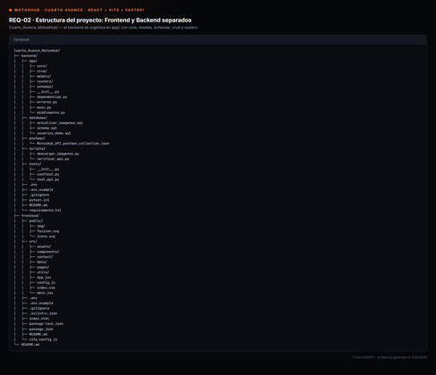 | Proyecto separado en frontend/ y backend/. El backend se organiza en app/ con las subcarpetas core, models, schemas, crud y routers, más dependencias.py, errores.py, middlewares.py y main.py.
REQ-03 | Entorno FastAPI | Configuración y activación de entorno virtual Python (venv) e instalación de dependencias principales registradas en requirements.txt (fastapi, uvicorn, sqlalchemy, etc.). | 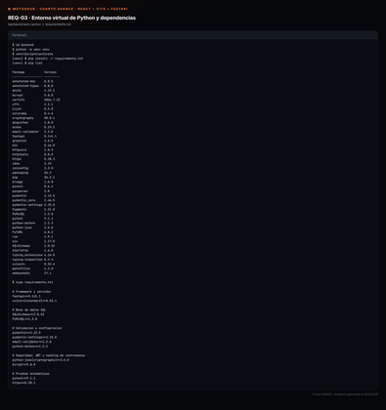 | Entorno virtual en backend/venv creado con python -m venv. Dependencias registradas en requirements.txt: fastapi, uvicorn, SQLAlchemy, PyMySQL, pydantic, python-jose, bcrypt y pytest.
REQ-04 | Base de Datos SQL | Estructura relacional SQL mantenida y completada con mínimo las entidades: Usuarios, Roles, Permisos, Productos y Servicios. | 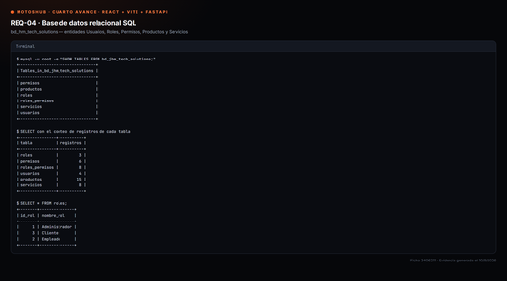 | Base de datos bd_jhm_tech_solutions con las seis tablas: roles, permisos, roles_permisos, usuarios, productos y servicios. Script de creación en backend/database/schema.sql.
REQ-05 | Tabla de Usuarios | Estructura con campos: Nombre, Apellido, Tipo/Número documento, Dirección, Teléfono, Correo, Contraseña, Rol, Estado. La contraseña debe almacenarse SOLO con hash seguro. | 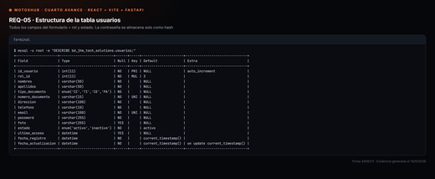 | Tabla usuarios con nombres, apellidos, tipo_documento, numero_documento, direccion, telefono, email, password, rol_id y estado. El campo password es VARCHAR(255) y guarda únicamente el hash bcrypt.
REQ-06 | Modelos y Esquemas | Separación en FastAPI de modelos SQLAlchemy (Base de Datos) y esquemas Pydantic (Validación). Esquemas deben validar tipos, campos obligatorios, longitudes y formatos. | 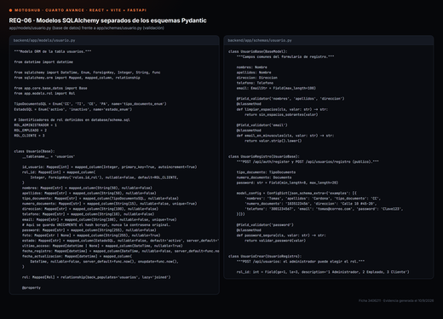 | Modelos SQLAlchemy en app/models/ y esquemas Pydantic en app/schemas/, en archivos separados. Los esquemas validan tipos, campos obligatorios, longitudes y formatos de correo, documento, teléfono y contraseña.
REQ-07 | Conexión DB con FastAPI | Establecer conexión funcional con SQL. Parámetros de configuración mediante variables de entorno en archivo .env sin exponer contraseñas en código fuente. | 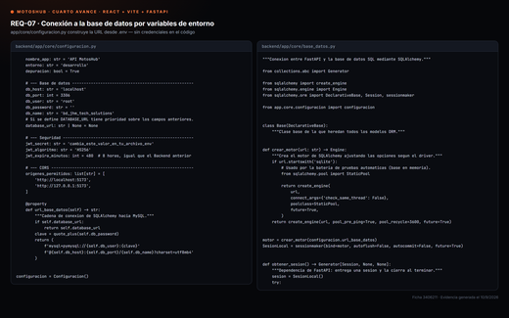 | Conexión mediante SQLAlchemy en app/core/base_datos.py. Las credenciales se leen del archivo .env con pydantic-settings (app/core/configuracion.py); no hay contraseñas escritas en el código fuente.
REQ-08 | Conexión FrontEnd, BackEnd y DB | Comunicación interactiva. El formulario React envía peticiones a FastAPI, que realiza re-validación (independiente del FrontEnd y opera sobre la base de datos SQL. | 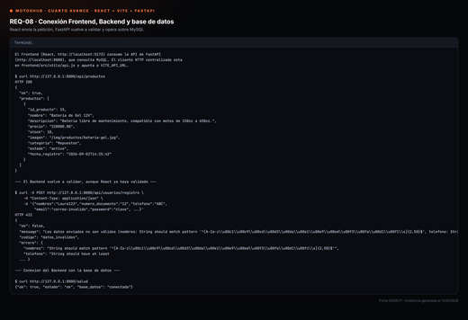 | El formulario de React envía la petición, FastAPI vuelve a validar con Pydantic (responde 422 con el detalle por campo) y opera sobre MySQL. Se adjunta la respuesta real de la API.
REQ-09 | Registro de Clientes | Formulario de registro conectado a POST /api/usuarios/registro. Flujo completo: validaciones, verificación de no duplicados (correo/doc), hash de contraseña, guardar y respuesta JSON. | 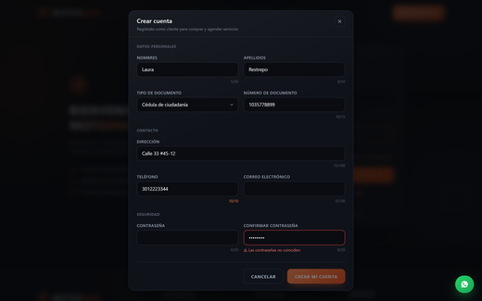 | Formulario conectado a POST /api/usuarios/registro. Valida los datos, verifica que el correo y el documento no estén duplicados (409), genera el hash bcrypt, guarda en MySQL y responde 201 en JSON.
REQ-10 | Inicio de Sesión | Formulario de login conectado a POST /api/auth/login. Flujo de inicio de sesión: FastAPI verifica credenciales y genera un JSON Web Token (JWT) si son correctas. | 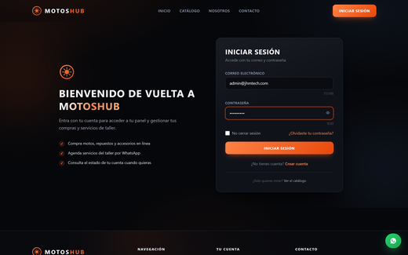 | Formulario conectado a POST /api/auth/login. FastAPI verifica la contraseña contra el hash almacenado y, si es correcta, genera y devuelve el JSON Web Token junto con los datos del usuario.
REQ-11 | Autenticación JWT | React envía el token en la cabecera (Authorization: Bearer TOKEN) en las peticiones que lo requieran. FastAPI verifica firma, validez, expiración, usuario y rol asociado. | 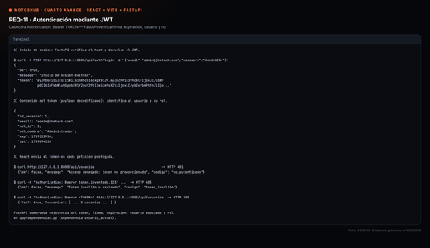 | React guarda el token y lo envía como Authorization: Bearer TOKEN. La dependencia usuario_actual (app/dependencias.py) verifica existencia, firma, expiración, usuario asociado y estado. Sin token responde 401; con token inválido, 403.
REQ-12 | Control de Roles | Roles mínimos: Administrador, Empleado, Cliente. Control implementado en Frontend y Backend (BE tiene la autorización definitiva). Roles definen accesos y funciones. | 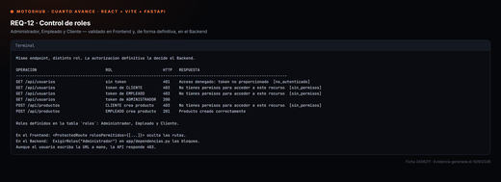 | Roles Administrador, Empleado y Cliente. Control en el Frontend con ProtectedRoute y en el Backend con ExigirRoles. La evidencia muestra el mismo endpoint respondiendo 401, 403 o 200 según el rol.
REQ-13 | Uso de archivos y Hooks | Creación e implementación de Hooks para gestionar diferentes estados en la aplicación React, utilizando los distintos Hooks disponibles, como useState, useEffect, useContext, entre otros. | 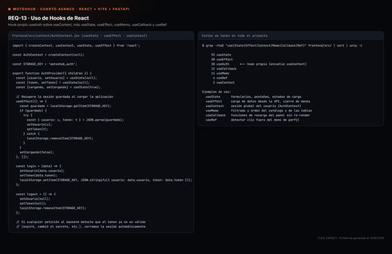 | Hook propio useAuth construido sobre useContext. En todo el proyecto: useState (92 usos), useEffect (30), useCallback (12), useMemo (11), useRef (4) y useContext (2).
REQ-14 | Endpoints de la API | Creación de endpoints para la gestión de Usuarios, Productos y Servicios (operaciones REST con rutas estructuradas por entidad). | 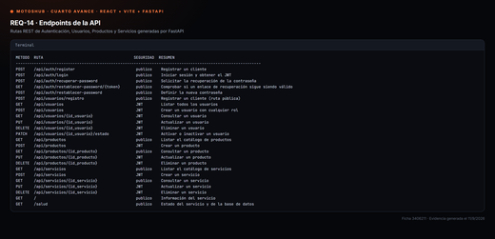 | 24 endpoints REST agrupados por entidad: /api/auth (incluida la recuperación de contraseña), /api/usuarios, /api/productos y /api/servicios, más las rutas de sistema / y /salud. Todos documentados automáticamente en Swagger.
REQ-15 | Recuperación de Contraseña | implementacion de la funcionalidad de recuperación de contraseña olvidada por el usuario (Cliente-Empleado) | 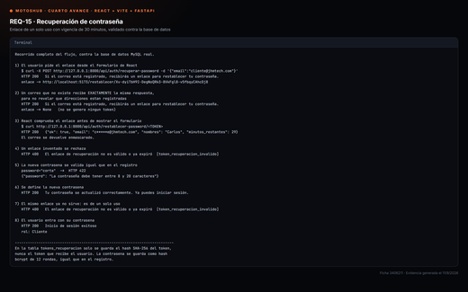 | Flujo completo implementado. POST /api/auth/recuperar-password genera un enlace de un solo uso con vigencia de 30 minutos; GET /api/auth/restablecer-password/{token} lo verifica antes de mostrar el formulario y POST /api/auth/restablecer-password guarda la nueva contraseña como hash bcrypt. En la tabla tokens_recuperacion solo se almacena el hash SHA-256 del token, nunca el token en claro. La respuesta es idéntica exista o no el correo, para no revelar qué direcciones están registradas. Sin servidor de correo configurado, el enlace se registra en la consola del Backend (app/core/notificaciones.py). Cubierto por 14 pruebas automáticas en tests/test_recuperacion.py.
REQ-16 | Operaciones CRUD Usuarios | CRUD completo en usuarios para Consultar, Crear, Editar, Actualizar, Eliminar y Cambiar Estado (Activo/Inactivo para mantener consistencia histórica). | 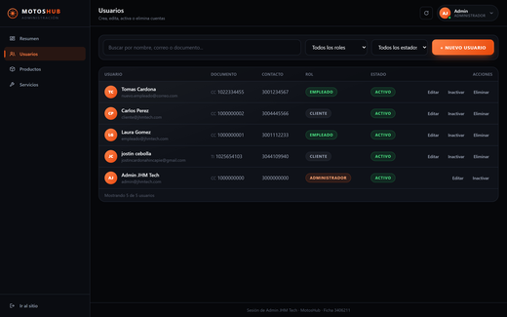 | CRUD completo desde el Panel de Administración: GET para listar y consultar, POST para crear, PUT para editar, PATCH /estado para cambiar entre activo e inactivo, y DELETE para eliminar.
REQ-17 | Panel de Administración | Panel protegido por autenticación y autorización desarrollado en React, Vite, Tailwind CSS y FastAPI. Solo administradores pueden gestionar usuarios y módulos del proyecto. | 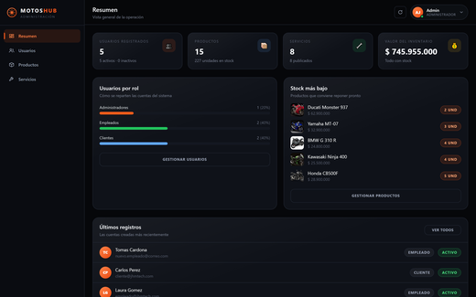 | Panel en /admin protegido por ProtectedRoute (solo rol Administrador) y validado también por el Backend. Secciones de Resumen, Usuarios, Productos y Servicios, construido con React, Vite y Tailwind CSS.
REQ-18 | Panel de Empleado | Panel que restringe el acceso mostrando únicamente las funcionalidades correspondientes al rol de empleado. BE valida el rol antes de permitir operaciones restringidas. | 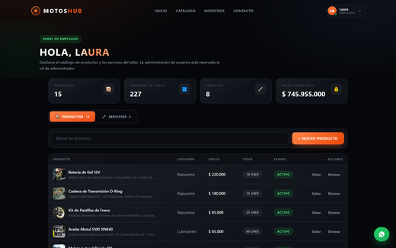 | Panel en /empleado: gestiona el catálogo de productos y servicios, sin acceso a la administración de usuarios. Si intenta listar usuarios, el Backend responde 403 aunque escriba la URL a mano.
REQ-19 | Panel de Cliente | Panel para el rol de cliente donde accede a sus servicios y productos. El sistema identifica al usuario mediante la información contenida en el JWT. | 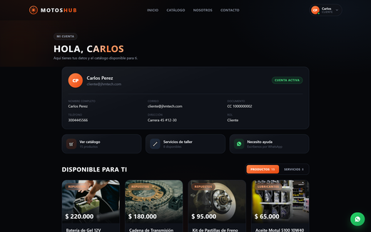 | Panel en /cliente donde el usuario consulta sus datos y el catálogo disponible. El sistema lo identifica mediante la información contenida en el JWT.
REQ-20 | Usuario en el Navbar | React muestra el nombre del usuario autenticado en el Navbar tras el login exitoso (ej. 'Bienvenido, Juan | Cerrar sesión'). Se actualiza automáticamente al cerrar sesión. | 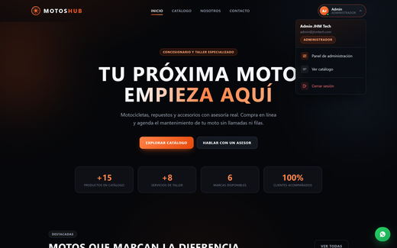 | Tras iniciar sesión, el Navbar muestra el avatar con el nombre y el rol del usuario. Al pulsarlo se despliega un menú con el acceso a su panel según el rol y el cierre de sesión, que actualiza el Navbar.
REQ-21 | Validaciones Tiempo Real | Validación de campos obligatorios, longitudes mín/máx, tipos de datos, expresiones regulares, correos, teléfonos y contraseñas. Ejecución obligatoria tanto en React como en FastAPI. | 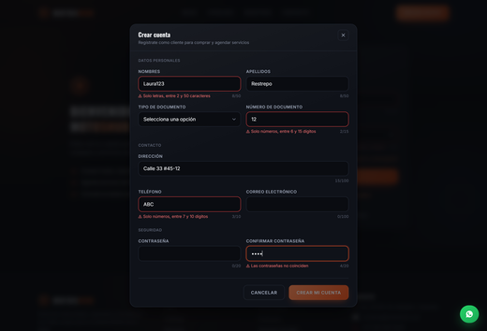 | Validación en tiempo real en React (frontend/src/utils/validators.js) con expresiones regulares, longitudes mínimas y máximas. FastAPI vuelve a validar con Pydantic de forma obligatoria e independiente.
REQ-22 | Seguridad de Contraseñas | Prohibición de texto plano en DB. Uso obligatorio de algoritmos de hashing seguros (como bcrypt) en FastAPI para generación, almacenamiento y verificación en login. | 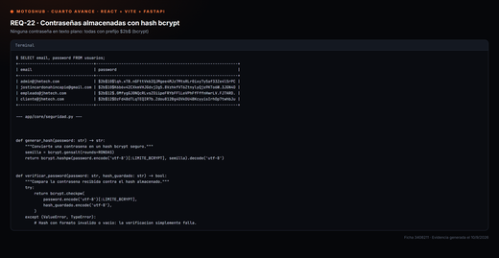 | Hash bcrypt de 12 rondas en app/core/seguridad.py para generar, almacenar y verificar la contraseña en el login. En la base de datos todas comienzan por $2b$; ninguna se guarda en texto plano.
REQ-23 | Variables de Entorno | Uso de variables de entorno (ej. en archivo .env local) para resguardar información sensible (contraseñas de base de datos, claves secretas, tokens y credenciales). | 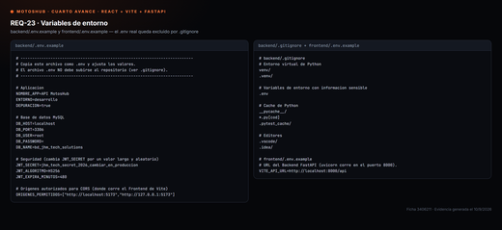 | Credenciales de MySQL y clave secreta del JWT en backend/.env, excluido del repositorio por .gitignore. Se entrega .env.example como plantilla, tanto en el backend como en el frontend.
REQ-24 | Componente Flotante WhatsApp | Conservar el botón reutilizable 'WhatsAppButton.jsx' con posición fija, enlace configurado y diseño coherente. Sigue funcionando con independencia del backend. | 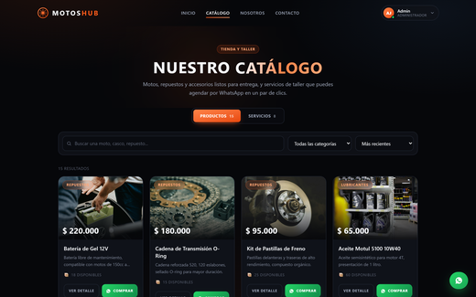 | Componente WhatsAppButton.jsx conservado, con posición fija abajo a la derecha y enlace wa.me configurado en frontend/src/config.js. Funciona con independencia del Backend por ser un enlace externo.
REQ-25 | Documentación FastAPI (Swagger) | Habilitación y visualización de la documentación interactiva en http://127.0.0.1:8000/docs. Debe usarse Swagger UI como evidencia del funcionamiento de la API. | 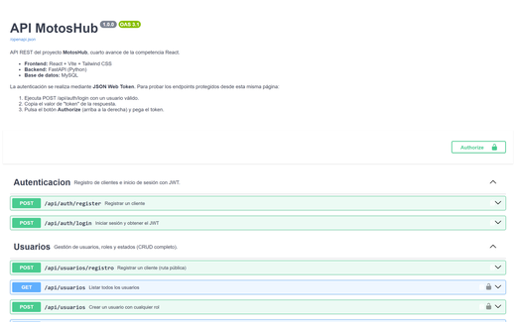 | Swagger UI activo en http://127.0.0.1:8000/docs con los 24 endpoints, sus esquemas de entrada y salida, y el botón Authorize para probar los endpoints protegidos con el JWT.
REQ-26 | Pruebas con Postman Métodos HTTP | Evidencias de pruebas de endpoints mediante Postman o similar. Implementación y demostración de los métodos estándar GET, POST, PUT, PATCH, DELETE. | 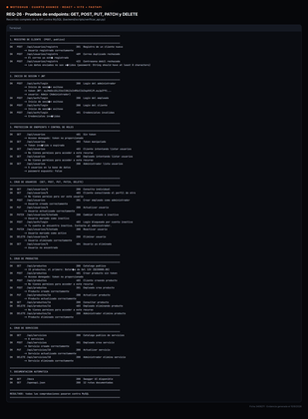 | Colección de Postman en backend/postman/ con 33 peticiones organizadas en seis carpetas. Se evidencian GET, POST, PUT, PATCH y DELETE con respuestas correctas y de error. Además, 54 pruebas automáticas con pytest.
Url del Drive o Git Hub, donde se encuentra alojado el cuarto entregable: |  |  | https://github.com/tomascardonahincapie/motoshub-react-fastapi
Versión del Instrumento: 1.0 | Cuarto Entregable React + FastAPI | Generado: 2026-08-31
Nota: Este archivo es una herramienta de autoevaluación académica para el SENA ADSO. | Las capturas en tamaño original están en la carpeta evidencias/capturas/ del proyecto entregado.

